2024
Žalio pieno supirkimo kainų Lietuvoje iš pieno gamintojų suvestinė ataskaita (2024 m. vasario mėn.)

Atnaujinta: 2024.03.22

Žalio pieno supirkimo kaina iš pieno gamintojų pagal tiekėjus |  | Matavimo vnt. | 2023 |  | 2024 |  | Pokytis, proc. |  | Prognozuojama
 |  |  | vasaris | gruodis | sausis | vasaris | mėnesio* | metų** | 2024 m. kovas
Iš Lietuvos pieno gamintojų
Natūralaus riebumo pienas
Iš ūkininkų ir šeimos ūkių |  | EUR/t | 346.55 | 411.15 | 413.58 | 397.39 | -3.91 | 14.67
Iš žemės ūkio bendrovių ir įmonių |  |  | 402.70 | 476.63 | 476.45 | 456.33 | -4.22 | 13.32
Bendra vidutinė kaina1) |  |  | 368.64 | 436.66 | 439.16 | 421.99 | -3.91 | 14.47
Vidutinis supirkto pieno riebumas3) |  | % | 4.33 | 4.41 | 4.35 | 4.29 | -1.38 | -0.92
Vidutinis supirkto pieno baltymingumas4) |  |  | 3.46 | 3.54 | 3.53 | 3.47 | -1.70 | 0.29
Bazinių rodiklių pienas2)
Iš ūkininkų ir šeimos ūkių |  | EUR/t | 273.10 | 311.86 | 316.71 | 310.89 | -1.84 | 13.84
Iš žemės ūkio bendrovių ir įmonių |  |  | 306.09 | 357.42 | 361.42 | 352.88 | -2.36 | 15.29
Bendra vidutinė kaina1) |  |  | 286.36 | 329.74 | 334.99 | 328.54 | -1.93 | 14.73
Lietuvos pieno supirkėjų mokėta vidutinė pieno kaina1) šalies ir kitų ES valstybių pieno gamintojams už: | natūralaus riebumo pieną | EUR/t | 368.52 | 436.73 | 439.12 | 421.96 | -3.91 | 14.50 | 429.21
 | bazinių rodiklių pieną |  | 286.31 | 329.77 | 335.00 | 328.56 | -1.92 | 14.76 | 332.06

Pastaba: duomenys pateikti pagal Pieno supirkimo ir pardavimo mėnesio ataskaitą PS-2.
1) vidutinė svertinė pieno gamintojams mokėta kaina (be PVM);
2) bazinių rodiklių pienas (riebumas – 3,4 %, baltymingumas – 3,0 %), perskaičiuotas pagal metodiką, patvirtintą Lietuvos Respublikos žemės ir miškų ūkio ministerijos 1998 m. vasario mėn. 12 d.
įsakymu Nr. 67;
3) ir 4) svertinis.
* lyginant 2024 m. vasario mėn. su sausio mėn.; ** lyginant 2024 m. vasario mėn. su 2023 m. vasario mėn.
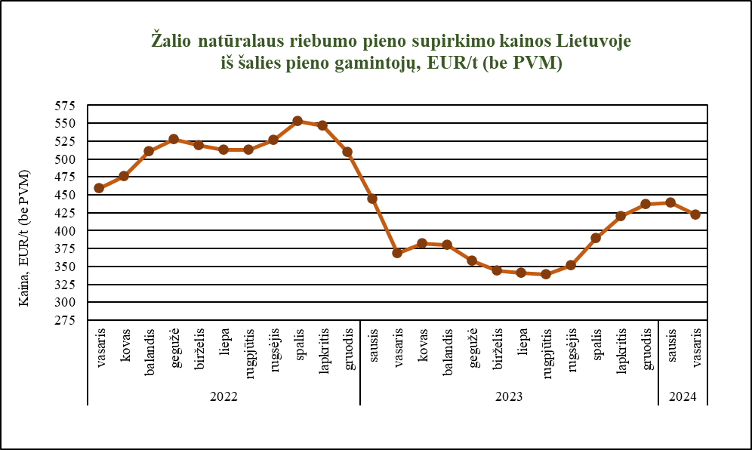

Šaltinis ŽŪDC (LŽŪMPRIS)

© VĮ Žemės ūkio duomenų centras (ŽŪDC)
Naudojant VĮ Žemės ūkio duomenų centro informaciją, būtina nurodyti informacijos šaltinį.

